Ark1
 |  | www.pladespilleren.dk |  |  |  |  | Opdateret august 2020
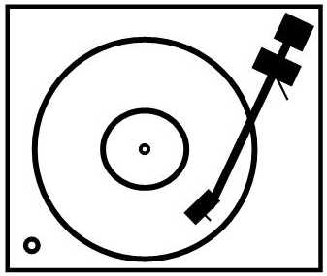 |  |  | Beregning af belastningsimpedans og "forstærkning" i en MC trafo. Vejledning og eksempel nederst på sden
 |  |  |  | De gule felter er til indtastning af værdier. De blå felter er beregnede værdier

 | MC transformer |  |  |  |  |  |  | MC transformer med impedanskorrektion

Beregning af belastningsimpedans og forstærkning i en MC-trafo |  |  |  |  |  |  |  | Ændring af indgangsimpedansen med modstand på primær eller sekundær
 |  |  |  |  |  |  |  | (Mindre optimalt for pickupper med højere udgangsimpedans eller trafoer med stort omsætningsforhold)
Du skal kende lidt data for din trafo. Her skal du bruge viklingsorholdet mellem primær og sekundær vikling. Seriøse producenter oplyser dette. F.eks. svenske Lundahl |  |  |  |  |  |  |  | OBS! Data i skemaet til venstre skal udfyldes først!
Se eksempler på trafoer nederst |  |  |  |  |  |  |  | Vælg dæmpemodstand til sekundær siden: |  | Ny resulterende modstand

RIAA indgangsimpedans |  | 47000 | ohm | typisk 47.000 ohm |  |  |  | 100000 | ohm | 31972.789116 | ohm
Trafo primær - indgangen |  | 1 | forhold | Trafoens omsætningsforhold |  |  |  |  |  | 1 | forhold
Trafo sekundær- udgangen |  | 16 | forhold | Trafoens omsætningsforhold |  |  |  |  |  | 16 | forhold

Resulterende indgangsimpedans |  | 183.6 | ohm | Den belastning pickuppen ser ind i |  |  |  | Ny resulterende indgangsimpedans |  | 124.9 | ohm
Trafoens udgangsimpedans |  | 3072.0 | ohm | Trafoens udgangsimpedans*

Ovennævnte data for ind- og udgangsimpedans er med pickupdata nedenfor. |  |  |  |  |  |  |  | Ændring af impedansen vil også ændre forstærkningen gennem trafoen.

Hefra er det nemt at beregne, hvor meget der med din pickup sendes til RIAA forstærkeren. |  |  |  |  |  |  |  | Ny beregning med ændring af impedans og dæmpning

Pickupens udgangsniveau |  | 0.5 | mV (indtast værdi for din pickup) |  |  |  |  | Pickupens udgangsniveau |  | 0.5 | mV
Pickuppens indre impedans |  | 12 | ohm (default er 5 ohm) |  |  |  |  | Pickuppens indre impedans |  | 12 | ohm (default er 10 ohm)
Nominel udgangsspænding |  | 8.00 | mV (normalt er ca. 5mV passende) |  |  |  |  | Nominel udgangsspænding |  | 8.00 | mV (normalt er ca. 5mV passende)
Trafo "forstærkning" |  | 16.00 | gange | 24.08 | dB |  |  | Trafo "forstærkning" |  | 16.00 | gange | 24.1 | dB
impedansmæssig dæmpning |  | 0.06 | gange | -0.55 | dB | 0.94 |  | impedansmæssig dæmpning |  | 0.09 | gange | -0.8 | dB | 0.91
Reel udgangsspænding |  | 7.51 | mV |  |  |  |  |  |  | 7.30 | mV
Endelig forstærkning |  |  |  | 23.53 | dB |  |  | Endelig forstærkning |  |  |  | 23.3 | dB

* Husk at sekurndærsiden af trafoen kan være følsom over for kapacitive belastninger. |  |  |  |  |  |  |  | Vælg impedanskorrektion til primær siden: |  | Ny resulterende modstand
Reelt skal kapaciteten tilpasses trafoen, men det kræver målinger. |  |  |  |  |  |  |  |  |  | Uden sek.korr. |  | Med sek. Korr.
Jo højere udgangsimpedans desto mere følsom er trafoen for RIAAens indgangskapacitet |  |  |  |  |  |  |  | 400 | ohm | 125.8 | ohm | 95.2 | ohm
 |  |  |  |  |  |  |  |  |  | 1 | forhold | Trafoens omsætningsforhold | forhold
Trafo eksempler: |  | Omsætningsforhold |  |  | Gain |  | Gain |  |  | 16 | forhold | Trafoens omsætningsforhold | forhold
Ortofon T 3000 |  | 1:32 |  |  | 30.1 | dB
Ortofon SE-80 |  | 1:22,5 - gæt |  |  | 27.0 | dB |  | Ny resulterende indgangsimpedans |  | 125.8 | ohm | 95.2 | ohm
Ortofon T-20 |  | 1:40 - gæt |  |  | 32.0 | dB
Denon AU-1000 |  | 1;13,5 |  |  | 22.6 | dB
Lundahl LL 1933 el. LL 1931 |  | 1:16 eller 1:8 |  |  | 24.1 | dB | 18.1 | Ændring af impedansen vil ikke ændre forstærkningen gennem trafoen.
Lundahl LL 1681 |  | 1:26 eller 1:13 |  |  | 28.3 | dB | 22.3 | Trafoens udgangsimpedans vil dog blive reduceret
My Sonic Lab Stage 1030 |  | 1:20 |  |  | 26.0 | dB
Audio Note AN-S8 MC trafo |  | 1:44 eller 1:12,5 |  |  | 32.9 | dB | 21.9

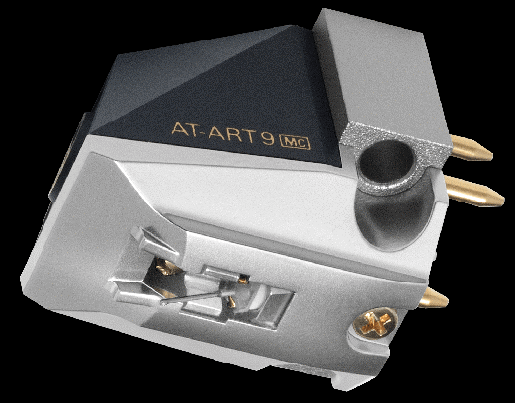
Eksempel:
Vi har en Audio Technica AT-ART9 pickup og bruger en Lundahl LL 1933 trafo

Trafoen et koblet til et omsætningsforhold på 1:16
Pickuppen har en indre impedans på 12 ohm og den giver 0,5 mV ud
RIAA indgang er sat til default 47.000 ohm

Regnearket vil nu vise, at vi får en indgangsimpedans på 183,6 ohm
Trafoens udgangsimpedans er 3072 ohm, så bedst at bruge kabler med lav kapacitet.
De 0,5 mV ind er på udgangen blevet til 7,51 mV - rigeligt til en mormal RIAA

men …. Audio Technica anbefaler "minimum 100 ohms belastning". De 183,6 kan være OK, men
hvis vi ønsker at gøre noget ved det, kan de indsættes en 100.000 ohm parallelt med udgangen.
Det indtater vi i højre side. Nu er belastningen så 124,9 ohm oig vi har stadig 7,3 mV ud

Alternativt kunne vi have sat en 400 ohm hen over indgangen. Det giver nu 125,6 ohm belastning.
Hvis vi vælger korrektion på både ind- og udgang (et tænkt eksempel) får vi 95,2 ohm

I sidste ende må det komme an på en prøve - hvad lyder bedst.

www.pladespilleren.dk

